2_Sheet Data Loading
순서 | 파일 | 함수 | Sheet | 얻고자 하는 사용 정보
1 | Quantitation Plate View Results.xlsx | initWellInfo(qpvData, wellInfoMap); | qpvData | Well ID (string), Well Type (string), Well Name (string), Dye (string)
1-A | Melt Curve Plate View Results.xlsx | initMeltPeakInfo(mcpvData, wellInfoMap); | mcpvData | Well ID (string), Well Type (string), Well Name (string), Dye (string)
1-A | Melt Curve Peak Results.xlsx | initWellName(mcpData, wellInfoMap); | mcpData | Well Name (string)
2 (Case 1) | Quantitation Ct Results.xlsx | initCtInfo(qcData, wellInfoMap); | qcData | Analyzer 의 minCt, MaxCt, well resultInfo[dye] Ct --> 뷰어가 Ct 계산을 하지 않고 기기 프로그램의 threshold 설정값에 의하여 산출된 데이터의 Ct 를 사용하는 경우 기기가 넘겨야 함 sq, logSq for resultInfo[dye] --> standard well type 에서 사용되는 값 well 의 urine 인 경우 설정 ct, sq, logSq
2 (Case 2) | Quantification Cq Results.xlsx | initCtInfo(qcData, wellInfoMap); | qcData
3 | Quantification Summary.xlsx | initRunInfo(qsData); | qsData | RUO, Touch 등의 경우에만 읽는 파일 : runDate (String, run ended), runSerialNumber (String, Base Serial Number)
4 | Quantitation Amplification Results.xlsx | initCycleInfo(qaData, wellInfoMap); | qaData | PCR 수행 Step 에서의 Dye 별 & Well 별 Cycle (통상 1 ~ 45) 과 해당 Cycle 에서의 RFU (?) 값
5 | Melt Curve Derivative Results.xlsx | initTemperatureInfo(mcdData, wellInfoMap); | mcdData | PCR 수행 Step 에서의 Dye 별 & Well 별 Temperature 와 해당 Temperature 에서의 -dRFU (?) 값
6 | Melt Curve Amplification Results.xlsx | initMeltCurveInfo(mcaData, wellInfoMap); | mcaData | PCR 수행 Step 에서의 Dye 별 & Well 별 Temperature 와 해당 Temperature 에서의 RFU (?) 값

1 | initWellInfo() | Quantitation Plate View Results.xlsx
 | 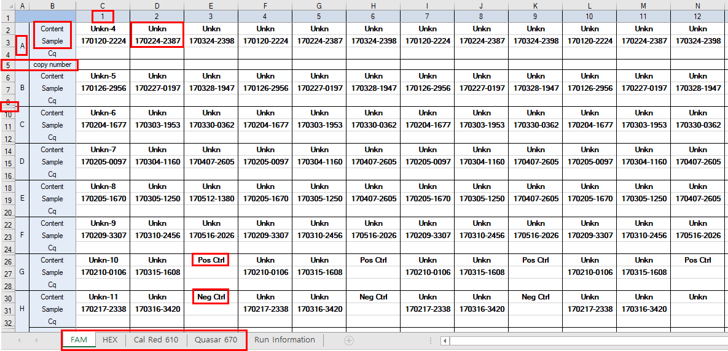 |  |  |  |  |  |  | 추출 정보 WellID WellType standardType WellName Dye (Channel)
 | Tab | dyes == [FAM, HEX, Cal Red 610, Quasar 670] 등의 dye 이름이 와야 함, Sheet 에 "Run Information" 이 있으면 경우에 따라 제거
 |  | SgDataAnalyzer.dyes == dyes
 | Cell | ROW 2 부터 +4 씩, Column C 부터 +1 씩 |  | Unkn, Pos Ctrl 등 String 이 있는 경우에만 이후 진행
 |  |  | ROW, COLUMN 조합 | WellId | A01
 |  |  | 동일내용에서 추출 | WellType | Unkn, Pos Ctrl 등의 string 을 기정의된 mapping 에 맞게 type 변환 --> SAMPLE, PC, NC, STANDARD
 |  |  |  | standardType | STD-1, STANDARD 등의 string 을 기정의된 mapping 맞게 type 변환 --> SD1, SD2, …, SD
 |  |  |  | wellName | 170120-2224 등의 String

 |  |  | SgWellInfo
 |  |  |  | wellId
 |  |  |  | wellName
 |  |  |  | wellType | NOTE : 현재 뷰어는 profileSetting (Profile Use) 가 set 되어 있으면 연관 well 들의 type 들도 일괄 변경하고 있다.
 |  |  |  | standardType
 |  |  |  | printable | FALSE

 |  |  |  | resultInfos | ArrayList<SgResultInfo> resultInfoList : DYE 별로 add 된 list 이며, SgDyeFactory.getChannel(dye) 에서 channel (1, 2, 3, … ) 등의 값이 기정의되어 들어가 있는 경우에 add 됨

 |  |  | 이후 initNimbusSetting() 에서 plrn 정보를 SgWellInfo 에 add

 |  |  | setDyes(dyes) | ArrayList<String> dyes

1-A | initMeltPeakInfo() | Melt Curve Plate View Results.xlsx |  |  |  | initWellName() |  | Melt Curve Peak Results.xlsx
 | 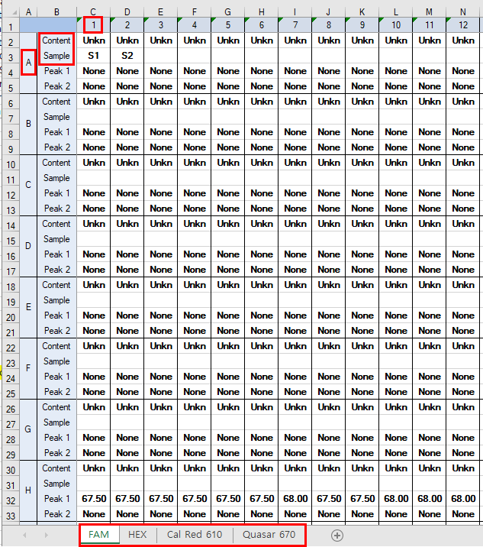 |  | initWellInfo() 에서 값을 채우지 않은 경우에 한하여 읽어 들이는 부분 initWellInfo() 와 동일한 값들을 채우기 위해 읽어 들임 추출 정보 ( 1 과 동일 ) WellID WellType standardType WellName Dye (Channel) |  |  |  |  |  |  | 추출 정보 (현재 실제 사용 안됨) WellName 원래 의도는 등록된 SgWellInfo 에 대한 wellName 을 nimbusData (PLRN ?) 정보가 없는 경우 업데이트 하고자 하는 의도로 추측됨. 현재 initWellName() 코드를 보면 잘못된 구현으로 인해 실제 SgWellInfo 의 wellName 을 업데이트하고 있지는 않고 있다.

2 | initCtInfo() | Quantitation Ct Results.xlsx | Quantification Cq Results.xlsx
 | 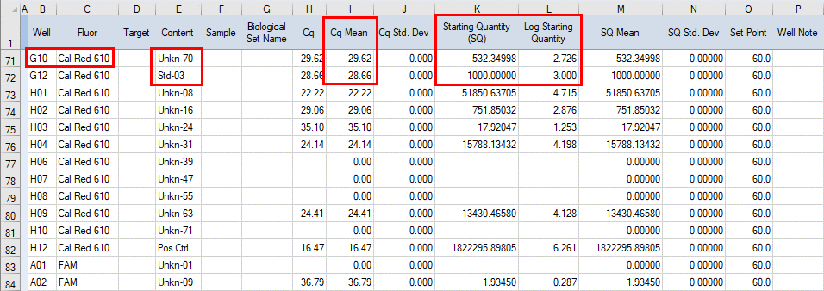 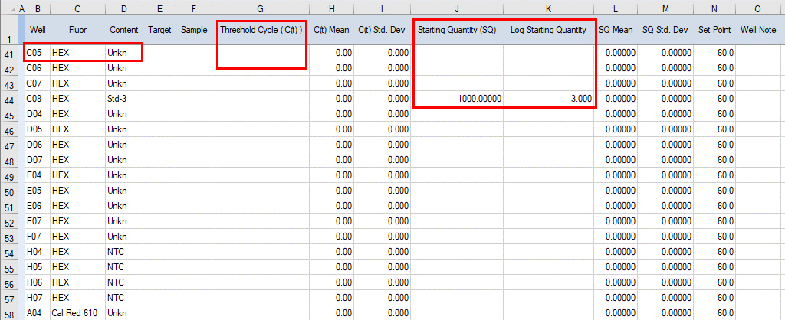 |  |  |  |  |  | Well --> WellID Flour --> Dye Content --> TargetName Sample -> wellName CqMean or Threshold Cycle (C(tr)) --> CFX Manager 에서 설정한 Threshold 로 산출된 C(t), 제품에 따라 DSP 알고리즘으로 계산하지 않고 본 값을 그대로 사용하는 제품들은 본 값이 존재하여야 함 --> SgDataAnalyzer 의 maxCt, minCt 설정에 사용 SQ, Log SQ --> 정량제품에서 사용되는 값 (sq, logSq) SgWellInfo nimbusData 없는 경우 wellName 엎어 씀 dye 정보가 있는 경우 resultInfos 의 SgResultInfo 에 ct, sq, logSq 를 설정함 targetName 에 urine 이 있는 경우, urine = true [NOTE] ct, sq, logSq 를 설정하기 위하여 sheet 에서 읽어드리는 column index 는 환경에 따른 파일 포맷에 따라 달라짐. 이에, 조사한 내용이 (특히 ct 값) 100 % 확실하지는 않으나, 이러한 정보들을 이 곳에서 읽어들이는 것은 맞음 |  | 추출 정보 ct sq logSq urine 인 경우에 한해 well 에 대하여 urine 설정

3 | initRunInfo() | Quantification Summary.xlsx
 | 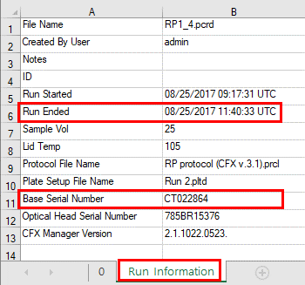 |  | ROU, Touch 등의 경우에만 읽어 들이는 정보 SgDataAnalyzer runDate = Run Ended runSerialNumber = Base Serial Number |  |  |  | 추출 정보 Run Ended (시각) Base Serial Number

4 | initCycleInfo() | Quantitation Amplification Results.xlsx
 | 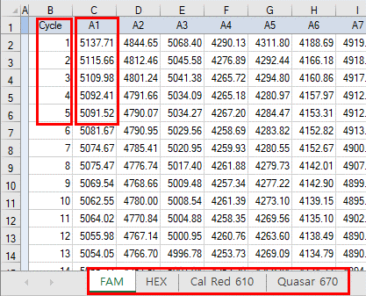 |  | Cycle (통상 1 ~ 45) 별 해당 Step (PCR run step) 에서의 Dye 별, Well 별 RFU (?) 값을 읽는다. 읽어들이는 Dye, Well 에 해당하는 SgWellInfo 의 SgResultInfo 에 ArrayList<SgResult> 로 설정해 놓는다. SgResult cycle == (통상) 1 ~ 45 value == RFU 값 (?) ( ex. 5137.71 ) SgResultInfo cycleSize = ArrayList<SgResult>.size() htc = cycleSize / 2 cycleResults = ArrayList<SgResult> SgDataAnalyzer minCycleStep maxCycleStep minCycleValue maxCycleValue |  |  |  | 추출 정보 해당 Step 에서의 Dye, WellID 에 대한 Cycle RFU (?)

5 | initTemperatureInfo() | Melt Curve Derivative Results.xlsx
 | 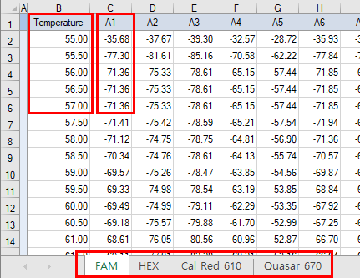 |  | 온도별 해당 Step (PCR run step) 에서의 Dye 별, Well 별 -dRFU (?) 값을 읽는다. 읽어들이는 Dye, Well 에 해당하는 SgWellInfo 의 SgResultInfo 에 ArrayList<SgResult> 로 설정해 놓는다. SgResult temperature == Temperature Column data of Sheet value == -dRFU 값 (?) SgResultInfo tempResults = ArrayList<SgResult> SgDataAnalyzer minTempStep maxTempStep minTempValue maxTempValue |  |  |  | 추출 정보 해당 Step 에서의 Dye, WellID 에 대한 Temperature -dRFU (?)

6 | initMeltCurveInfo() | Melt Curve Amplification Results.xlsx
 | 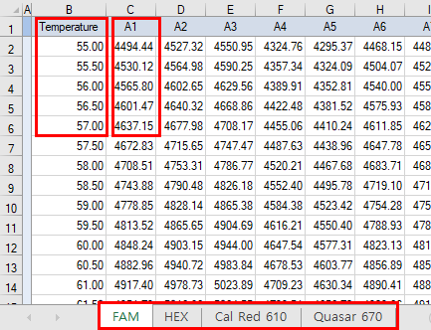 |  | 온도별 해당 Step (PCR run step) 에서의 Dye 별, Well 별 RFU (?) 값을 읽는다. 읽어들이는 Dye, Well 에 해당하는 SgWellInfo 의 SgResultInfo 에 ArrayList<SgResult> 로 설정해 놓는다. SgResult temperature == Temperature Column data of Sheet value == RFU 값 (?) SgResultInfo meltCurveResults = ArrayList<SgResult> |  |  |  | 추출 정보 해당 Step 에서의 Dye, WellID 에 대한 Temperature RFU (?)

